Hoja 1
dia de hidratacion 23 de febrero
 |  |  |  | se comecto ventilador
inicio de toma de datos 24 de febrero tipo 15:30 h |  | se desconecto la pinza morada |  |  | se hidrato el 2 de marzo

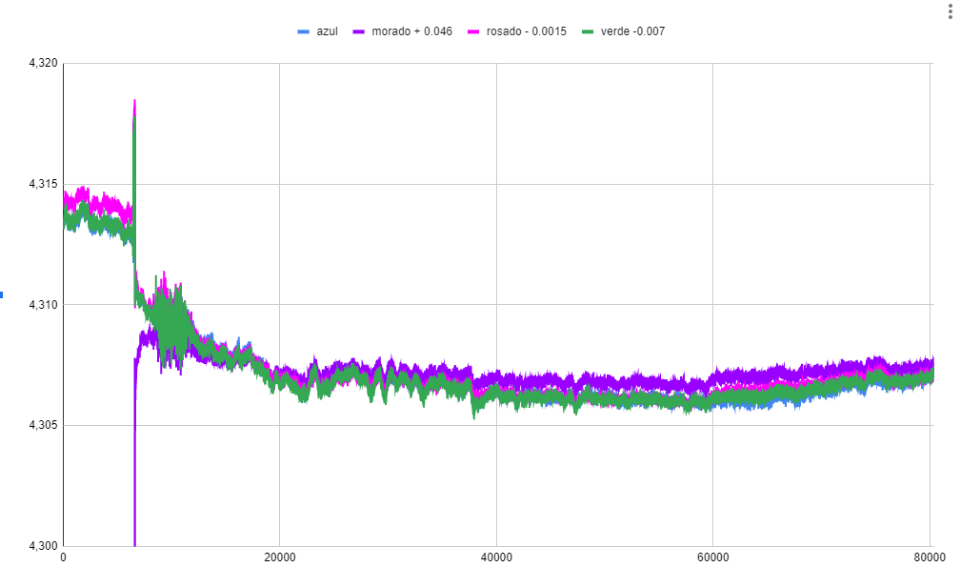
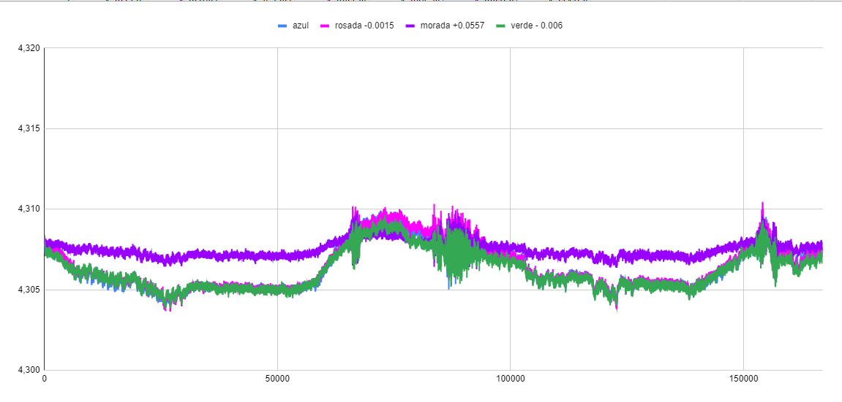
a las 00:50 hace un pico de maximo espesor | a las 10:00 del 26/02 se ve el primer pico de minimo espesor |  | inicio a las 15:00 del 28/02
a las 10:00 del 25/02 se ve el primer pico de valor minimo de espesor | a las 11:48 esta el segundo pico de minimo espesor |  | a las 02:00 del 29/02 hay pico de maximo espesor
a las 13:00 se nota el segundo pico de minimo espesor | a las 02:00 del 27/02 hay pico de maximo espesor |  | a las 11:00 hay pico de minimo espesor
a las 16:00 vemos el tercer pico de minimo espesor | a las 11:05 hay pico de minimo espesor
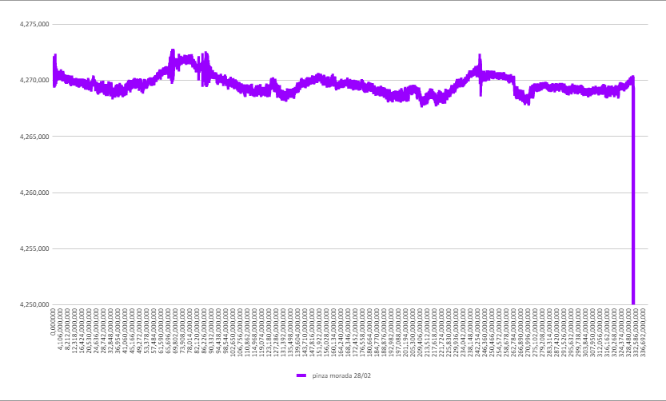
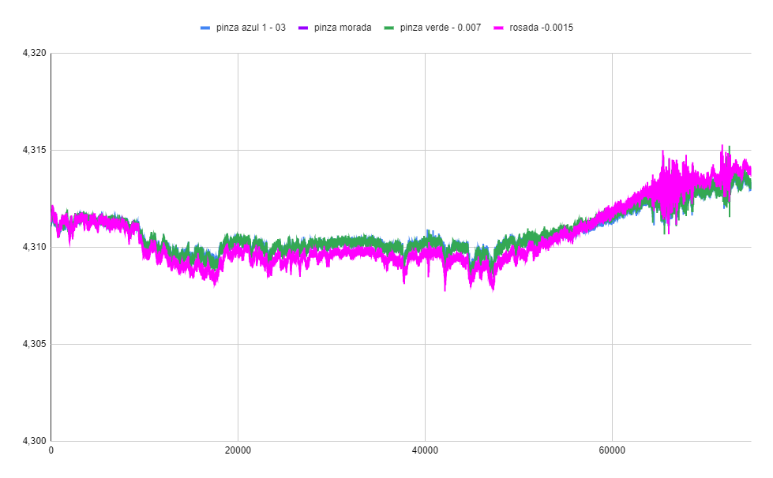
a las 04:35 h notamos pico de maximo espesor | a las 18:50 esta el ultimo pico de maximo espesor

